Кабели
«Крым-Комфорт»
г. Севастополь, ул. Гидрографическая, 4А
ост. ГорГаз, магазин «СВАРОГ», 3 этаж
тел.+79788782678,+78692443425
e-mail: crimea-comfortt@mail.ru
www.sevpol.ru
ТЕПЛЫЕ ПОЛЫ
 |  | Кабельные

Секции двухжильные тонкие с экраном 15 Вт\м
(универсальный кабель, укладывается под плитку в клеевой слой)
Наименование | Мощность секции, Вт | Длина секции,м | Площадь обогрева, м.кв. |  | Цена комплекта, руб. | Нагревательные секции СНT-15 изготовлены на основе тонкого двухжильного кабеля мощностью 15 Вт/м и применяются для комфортного подогрева с покрытием из керамичес-кой плитки или подобного материала.CHT-15 могут применяться в системах "Защита трубопровода от замерзания" для обогрева пластиковых трубопроводов
 |  |  | шаг укладки 10 см | шаг укладки 12,5 см
Комплект СНТ-15-99 Вт | 99 | 6.6 | 0.65 | 0.8 | 1700
Комплект СНТ-15-135 Вт | 135 | 9 | 0.9 | 1.1 | 2000
Комплект СНТ-15-195 Вт | 195 | 13 | 1.3 | 1.6 | 2450
Комплект СНТ-15-284 Вт | 284 | 18.9 | 1.9 | 2.35 | 2950
Комплект СНТ-15-381 Вт | 381 | 25.4 | 2.55 | 3.2 | 3750
Комплект СНТ-15-462 Вт | 462 | 30.8 | 3.1 | 3.85 | 4000
Комплект СНТ-15-551 Вт | 551 | 36.7 | 3.7 | 4.6 | 4350
Комплект СНТ-15-635 Вт | 635 | 42.3 | 4.2 | 5.3 | 5250
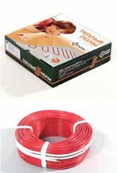
Комплект СНТ-15-780 Вт | 780 | 52 | 5.2 | 6.5 | 6200
Комплект СНТ-15-953 Вт | 953 | 63.5 | 6.35 | 7.9 | 7150
Комплект СНТ-15-1095 Вт | 1095 | 73 | 7.3 | 9.1 | 7650
Комплект СНТ-15-1275 Вт | 1275 | 85 | 8.5 | 10.6 | 8550
Комплект СНТ-15-1455 Вт | 1455 | 97 | 9.7 | 12.1 | 9650
Комплект СНТ-15-1733 Вт | 1733 | 115.5 | 11.5 | 14.4 | 10800
Комплект СНТ-15-1898 Вт | 1898 | 126.5 | 12.5 | 15.8 | 12000
Комплект СНТ-15-2190 Вт | 2190 | 146 | 14.6 | 18.25 | 13300
Комплект СНТ-15-2355 Вт | 2355 | 157 | 15.7 | 19.6 | 15000
Комплект СНТ-15-2685 Вт | 2685 | 179 | 17.9 | 22.4 | 17030

Секции двухжильные тонкие с экраном 18 Вт\м |  |  |  | (универсальный)
Наименование | Мощность секции, Вт | Длина секции,м | Площадь обогрева, м.кв. |  | Цена комплекта, руб. | Нагревательные секции СНT-18 изготовлены из тонкого двухжильного наг-ревательного кабеля мощ-ностью 18 Вт/м и применя-ются для комфортного и полного подогрева помеще-ний с покрытием из керами-ческой плитки или подобно-го материала. CHT-18 при-меняются в системах "За-щита трубопровода от за-мерзания" для обогрева металлич. трубопроводов
 |  |  | шаг укладки 10 см | шаг укладки 12,5 см
Комплект СНТ-18-108 Вт | 108 | 6 | 0.6 | 0.75 | 1700
Комплект СНТ-18-148 Вт | 148 | 8.2 | 0.8 | 1.2 | 2100
Комплект СНТ-18-241 Вт | 214 | 11.9 | 1.2 | 1.5 | 2800
Комплект СНТ-18-306 Вт | 311 | 17.3 | 1.7 | 2.15 | 3300
Комплект СНТ-18-418 Вт | 418 | 23.2 | 2.3 | 2.9 | 3850
Комплект СНТ-18-603 Вт | 603 | 33.5 | 3.3 | 4.2 | 4650
Комплект СНТ-18-697 Вт | 697 | 38.7 | 3.8 | 4.8 | 5600
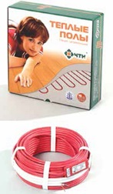
Комплект СНТ-18-851 Вт | 851 | 47.3 | 4.7 | 5.9 | 6350
Комплект СНТ-18-1044 Вт | 1044 | 58 | 5.8 | 7.25 | 7100
Комплект СНТ-18-1206 Вт | 1206 | 67 | 6.7 | 8.4 | 7900
Комплект СНТ-18-1593 Вт | 1593 | 88.5 | 8.85 | 11 | 9550
Комплект СНТ-18-1899 Вт | 1899 | 105.5 | 10.5 | 13.2 | 10350
Комплект СНТ-18-2079 Вт | 2079 | 115.5 | 11.5 | 14.4 | 12500
Комплект СНТ-18-2403 Вт | 2403 | 133.5 | 13.3 | 16.7 | 14300
Комплект СНТ-18-2574 Вт | 2574 | 143 | 14.3 | 17.9 | 15500
Комплект СНТ-18-2934 Вт | 2934 | 163 | 16.3 | 20.4 | 18100
В комплект "Теплый пол" входят: 1. Нагревательная секция кабеля. 2. Монтажная лента (для крепления кабеля).
 |  | 3. Гофротрубка 2 м/п для датчика температуры. 4. Инструкция.
Срок эксплуатации более 50 лет. |  | Гарантия - 20 лет.
*Данная продукция разработана и изготовлена по технологиям нагревательных кабелей Devi (Дания)
Компанией "Чуваштеплокабель", г. Чебоксары

Маты, регуляторы
«Крым-Комфорт»
г. Севастополь, ул. Гидрографическая, 4А
ост. ГорГаз, магазин «СВАРОГ», 3 этаж
тел.+79788782678,+78692443425
e-mail: crimea-comfortt@mail.ru
www.sevpol.ru
ТЕПЛЫЕ ПОЛЫ
 |  | Маты
 |  | нагревательные
МАТЫ нагревательные двухжильные с экраном 150 Вт\м
Тонкий кабель на сетке с одинаковым шагом, укладывается в клеевой слой под плитку
Наименование | Мощность мата | Размеры мата (ширина, длина) | *Площадь обогрева кв.м | Стоимость комплекта, руб. | Изготовлены на основе тонкого двухжильного кабеля и применяются для комфортного подогрева. Устанавливаются под цементно-песчаную стяжку (около 20 мм) или плиточный клей (5-7 мм). Могут быть установлены поверх старой плитки.
Мат МНД-0,5 - 75 Вт | 75 | 0,5 х 1,0 | 0.5 | 2,450
Мат МНД-1,0 - 150 Вт | 150 | 0,5 х 2,0 | 1 | 3,250
Мат МНД-1,5 - 225 Вт | 225 | 0,5 х 3,0 | 1.5 | 3,750
Мат МНД-2,0 - 300 Вт | 300 | 0,5 х 4,0 | 2 | 4,400
Мат МНД-2,5 - 375 Вт | 375 | 0,5 х 5,0 | 2.5 | 4,850
Мат МНД-3,0 - 450 Вт | 450 | 0,5 х 6,0 | 3 | 5,650
Мат МНД-3,5 - 525 Вт | 525 | 0,5 х 7,0 | 3.5 | 6,100
Мат МНД-4,0 - 600 Вт | 600 | 0,5 х 8,0 | 4 | 6,750
Мат МНД-5,0 - 750 Вт | 750 | 0,5 х 10,0 | 5 | 8,250
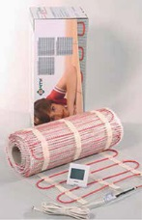
Мат МНД-6,0-900 Вт | 900 | 0,5 х 12,0 | 6 | 9,300
Мат МНД-7,0-1050 Вт | 1050 | 0,5 х 14,0 | 7 | 10,100
Мат МНД-8,0-1200 Вт | 1200 | 0,5 х 16,0 | 8 | 11,200
Мат МНД-9,0-1350 Вт | 1350 | 0,5 х 18 | 9 | 12,700
Мат МНД-10,0-1500 Вт | 1500 | 0,5 х 20,0 | 10 | 13,250
Мат МНД-11,0-1650 Вт | 1650 | 0,5 х 22,0 | 11 | 14,400
Мат МНД-12,0-1800 Вт | 1800 | 0,5 х 24,0 | 12 | 15,200
Мат МНД-13,0-1950 Вт | 1950 | 0,5 х 26,0 | 13 | 17,000
Мат МНД-14,0-2100 Вт | 2100 | 0,5 х 28,0 | 14 | 20,400
Мат МНД-15,0-2250 Вт | 2250 | 0,5 х 30,0 | 15 | 22,900

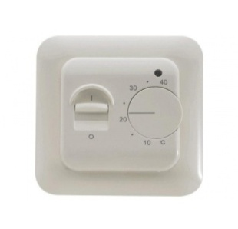
 |  | ТЕРМОРЕГУЛЯТОРЫ

 | RTC 70.26 MANRED (MST-1) |  |  | 1200 руб.

 | Электронный терморегулятор с ручным управлением.
 | Оснащен датчиком температуры пола длиной 3 м. 16А; 3600 Вт

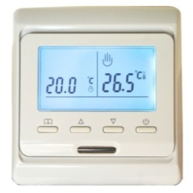
 | Е 51.716 MENRED |  |  | 2600 руб.

 | Программируемый электронный терморегулятор.
 | Оснащен двумя датчикми температуры: пола (3 м) и воздуха.
 | 16А; 3600 Вт

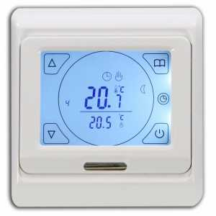
 | Е 91.716 MENRED |  |  | 2700 руб.

 | Программируемый электронный терморегулятор.
 | Сенсорное управление. Два датчика температуры: пола (3м) и воздуха.
 | 16А; 3600 Вт
 |  |  |  |  | * имеются и другие модели терморегуляторов.

